표지
[T-EoS]통합 테스트 시나리오

T-EoS 성능개선 Project

문서 번호 : QFPK1720

Version 0.1

2019-08-22

사용권한
T-EoS | 통합 테스트 시나리오
 | 프로젝트 | TEOS 성능개선 | 단계
 | 시스템 |  | 문서번호 | QFPK1720
 | 작성자 |  | 작성일자 | 2019-08-22
사 용 권 한
본 문서에 대한 서명은 에스씨컴즈(주) 내부에서 본 문서에 대하여 수행 및 유지관리의 책임이 있음을 인정하는 것임.
본 문서는 작성, 검토, 승인하여 승인된 원본을 보관한다...
작성자: 일자:
검토자: 일자:
본인은 서명으로써 본 문서가 에스씨컴즈(주)의 업무활동 범위 내에서 사용될 것을 인가함.
승인자: 일자:

작성가이드
작성 가이드

모듈약자
범례
TS-모듈약자-일련번호
1
2
3
테스트 시나리오 ID
TS : Test Scenario 코드
모듈약자 : 모듈약자 X(2)
일련번호 : 4자리수로 부여
[예시]
TS-PD-0001 : 기능개발 팀 테스트시나리오
TS-PI-0001 : 성능개선 팀 테스트시나리오
필드 | 설명 | 비고
테스트 단계 | · DVT(Development Verification Test) · CVT(Customer Verification Test) 두 가지 테스트 단계로 간소화 하여 추진 * 화면설계서(UI) 기반의 시나리오/케이스 도출 DVT : DVT 시나리오/케이스는 수행 시 변경 필요성이 있을 경우 수정,보완 함 CVT : CVT 시나리오/케이스 DVT에서 수정 보완된 최종 시나리오와 케이스를 활용 | DVT
테스트 시나리오 ID | 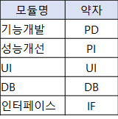 해당 테스트 케이스에 해당하는 테스트 시나리오 ID | TC-PD-0001 : 기능개발 테스트 시나리오 TC-PI-0001: 성능개선 테스트 시나리오
테스트 시나리오명 | 테스트 시나리오에 대한 설명 기술
상세설명 | 해당 테스트 시나리오를 실행하기 위해 필요한 상세사항 및 사전 조건 등
검증포인트 | 해당 테스트 시나리오 실행 후 예상되는 결과값

1. 각 프로젝트 특성에 따라 주요 업무/데이터 흐름을 파악할 수 있는 각종 산출물을 활용하여 모듈(서브 시스템)내, 모듈 간, 외부 등 업무 영역에 따라 그룹화 하여 시나리오를 구성한다 2. 업무의 규모에 따라 1개의 시나리오를 구성하는 단위업무의 개수는 다양할 수 있으며 (최소 3개~10개 이상), Incremental 전략에 의해 시나리오의 묶음이 하나의 시나리오가 되기도 한다. 검증 포인트, 모듈의 복잡성, 단위테스트 완료(개발완료) 정도를 고려하여 단위업무 갯수를 적절하게 조합하여 시나리오를 구성한다. 3. 일반적으로 Bottom-up 방식의 Incremental 통합 테스트 전략을 많이 활용하며, 이 경우 모듈 내 ==> 모듈 간 ==> 외부 의 순서로 테스트 범위를 확장하며 시나리오 구성시 반영되어야 한다. 4. 업무 흐름 중 정상 수행 여부(특정 화면 혹은 DB확인을 통한 주요 데이터 생성/변경 점검)를 확인할 수 있는 검증 포인트를 식별한다(구체적인 점검 방안은 테스트 케이스에 명시)

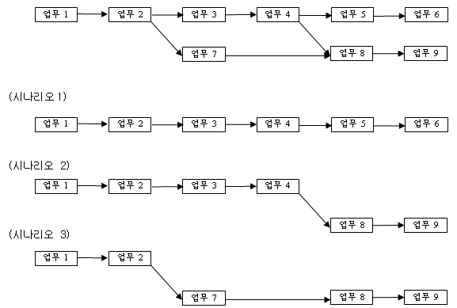 Example) 총 9개의 단위업무가 있는 경우 아래와 같이 3개의 시나리오로 구성할 수 있다. 물론 시나리오는 업무의 복잡도, 검증 포인트 등에 따라 3개 이상의 시나리오가 구성될 수도 있다.
쇼핑몰 업무를 예로 보면 - 업무: 쇼핑몰 로그인, 상품검색, 장바구니 담기, 신용카드 결재, 상품 구매, 주문이력 조회, 주문 취소 등 - 통합 테스트 시나리오(2개의 시나리오로 구성) ① 상품구매(시나리오1) : 쇼핑몰 로그인 → 상품검색 → 장바구니 담기 → 결재 → 상품 구매 ② 상품구매 취소(시나리오2) : 쇼핑몰 로그인 → 주문이력 조회 → 주문선택 → 주문취소 요청 - 통합테스트 시나리오(3개의 시나리오로 구성) 상픔검색(시나리오1) : 쇼핑몰 로그인→ 상품검색 상품구매(시나리오2) : 장바구니담기→결재→상품구매 상품구매취소(시나리오3) : 쇼핑몰 로그인 → 주문이력 조회 → 주문선택 → 주문취소 요청

